依頼フォーム
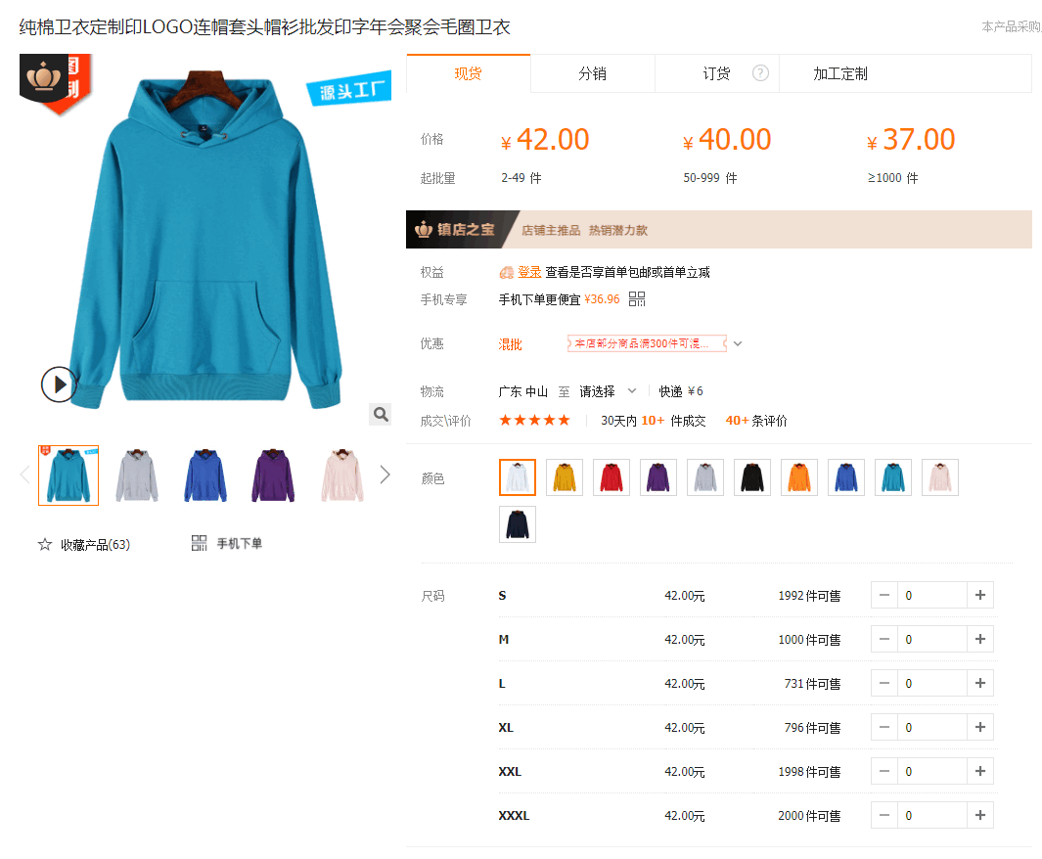
ご依頼フォーム
① | ご氏名
② | アリババ 商品名（中国語）

③ | アリババ 商品URL
④ | Amazon 類似商品URL①
⑤ | Amazon 類似商品URL②

この商品を選んだ経緯（客観的理由、主観的な想い etc）
カラーバリエーション

 |  |  |  | バリエーションが「画像」の場合、各画像にカーソルを合わせるとバリエーション名が表示されます。 同ページの「详细信息（詳細）」 のところに記載されていますので 該当のバリエーション名を コピペして下さい。

⑥ | バリエーションはもう決まっていますか？ |  | 選択

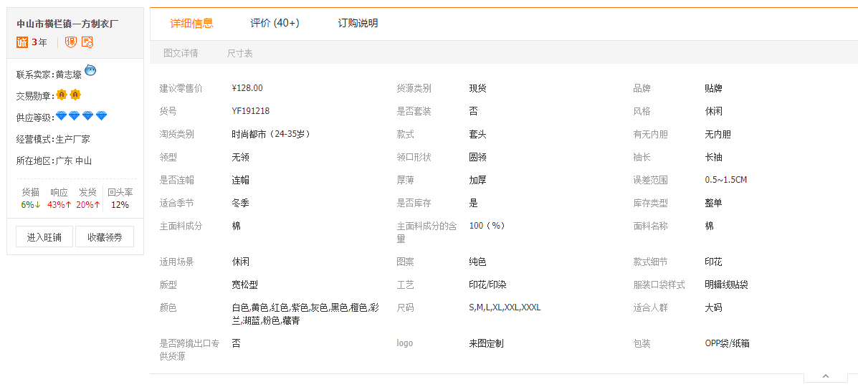
サイズバリエーション
⑦ | ⑥で「はい」と答えた方は下の欄に買付予定のバリエーション情報を入力
 | カラーバリエーション名（中国語or日本語） | サイズバリエーション名（中国語or日本語）
1
2
3
4
5
6

その他、伝えたいこと

使用ツール＆諸注意
商品名(タイトル)
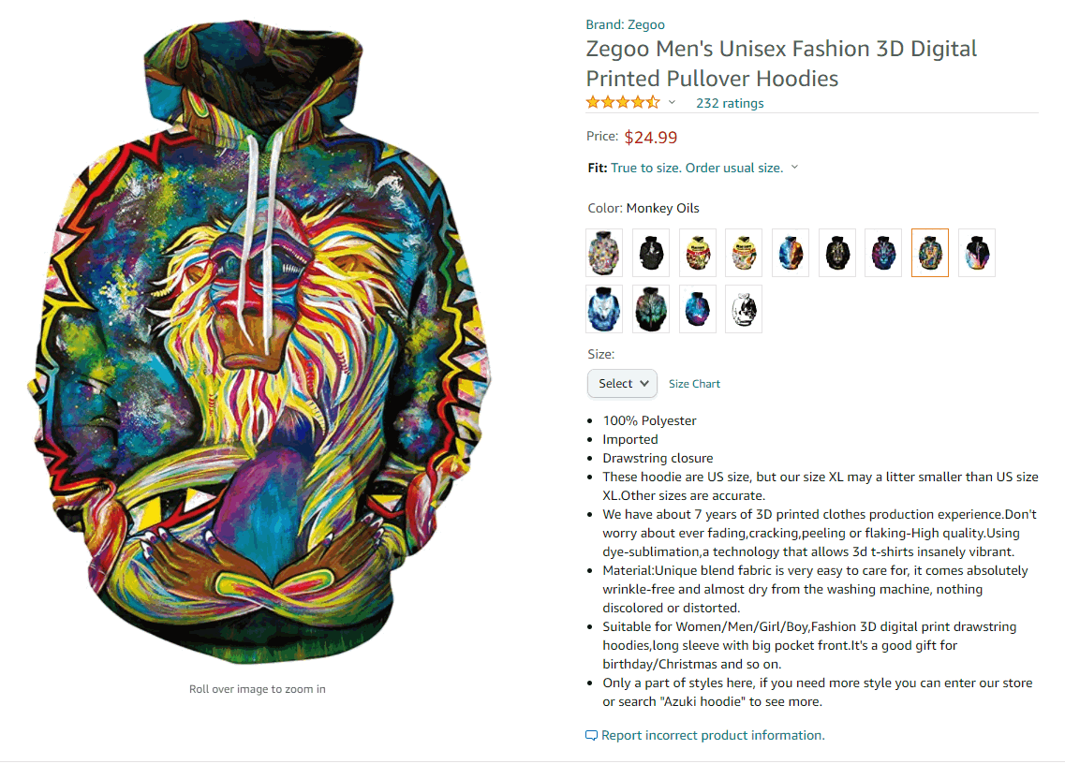
使用ツール＆ページ類
名前 | 使用目的 | URL | 関連動画
文字カウント | 商品名の文字数を数える (スペース含150文字) | http://www1.odn.ne.jp/megukuma/count.htm

単語カウント | 「商品の仕様」の英単語数を数える | http://blog.livedoor.jp/n_shuyo/archives/65664359.html |  | 商品名は150文字(スペース含)保証！ 出品登録後、「文字数超過」の表示が 出た場合は1単語削除し、30分後表示が消えたか確認して下さい。消えなければもう1単語削除→15分後確認 を、消えるまで行います。 (商品名が長い方がSEO的に有利なため)

ワードカウンター | 複数の商品名で頻繁に 使用されている単語を抽出する | https://smallseotools.com/ja/word-counter/ | https://youtu.be/4jpQtvWiF9s

文面のHTML化 | 「Product Description」に記載する文面を HTML化する（SEO対策） | https://www.sellerapp.com/amazon-product-description-editor.html | https://youtu.be/4jpQtvWiF9s

商品の仕様

 |  |  |  | 商品の仕様は100英単語保証！ (翻訳サービス3,500円分)

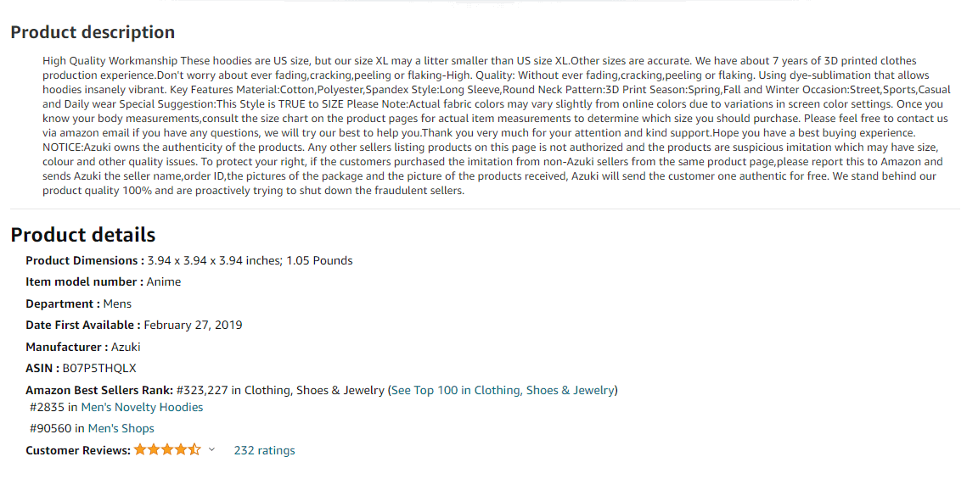

商品説明
(Product Description)

 |  |  |  | Product Descriptionは、「商品の仕様」の文面をHTML化したものを納品します。HTMLすることで、箇条書きや開業などを行えます。HTML化しないと、左の文面のように改行の全くない文面になってしまいます

